フロント
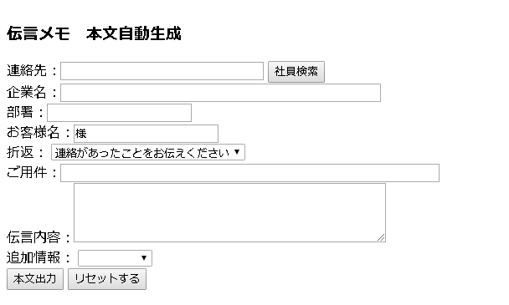

 | ajaxで社員検索

 | 複数人検索にかかる場合

 | 1名だけの場合
2018/11/20－改修面

 |  | 折返：
 |  | 連絡があったことをお伝えください
 |  | 折り返しご連絡ください
 |  | 改めて電話します |  | 何時ごろに、何時以降に、何日になど
 |  | 伝言をいたします
 |  | メール確認

 |  | 追加情報：
 |  | メール確認 |  | なくてよい
 |  | 急ぎ | チェックボックスに

メールリンクの遷移先をGmailにする
